ログイン画面
ファイル名: App.js
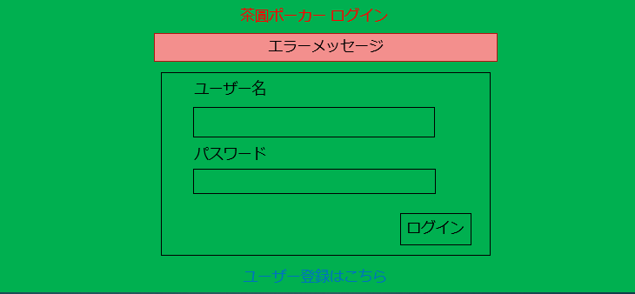
1
1
2
 | コンポーネント名: LoginHeader
 | props: なし
 | state: なし
 | イベントハンドラ: なし
2
 | コンポーネント名: ErrorMessage
 | props: あり
 | message・・・表示するメッセージ
3
 | state: なし
4
 | イベントハンドラ: なし

3
 | コンポーネント名: LoginForm
 | props: なし
 | state: あり
 | username・・・入力したユーザー名
 | password・・・入力したパスワード
 | イベントハンドラ: あり
 | イベントハンドラ名 | 呼び出されるとき | イベント内容
 | usernameHandleChange | ユーザー名入力欄に入力した時 | stateのusernameを変更する
 | passwordHandleChange | パスワード入力欄に入力した時 | stateのpasswordを変更する
 | handleSubmit | 「ログイン」ボタンをクリックした時 | ログインするためのリクエストを投げる

4
 | コンポーネント名: UserRegisterLink
 | props: なし
 | state: なし
 | イベントハンドラ: あり
 | イベントハンドラ名 | 呼び出されるとき | イベント内容
 | handleToUserRegister | 「ユーザー登録はこちら」リンクにクリックした時 | ユーザー登録画面に遷移する

ログインポップアップ
ファイル名: App.js

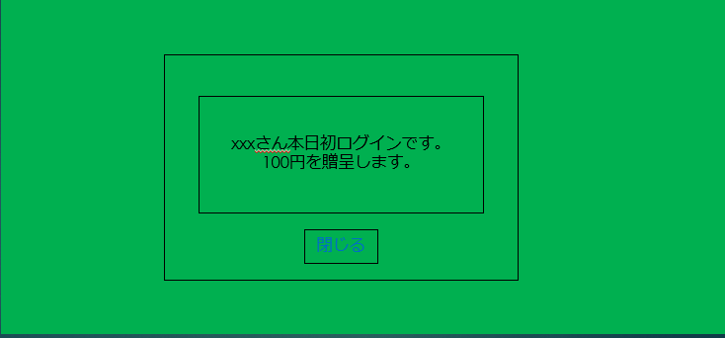
1

1
コンポーネント名: LoginServicePopUp
props: あり
username・・・ログインユーザー名。
state: なし
イベントハンドラ: あり
イベントハンドラ名 | 呼び出されるとき | イベント内容
handleClose | 「閉じる」ボタンをクリックした時 | ログインポップアップを閉じる

ユーザー登録画面
ファイル名: UserRegister.js
1
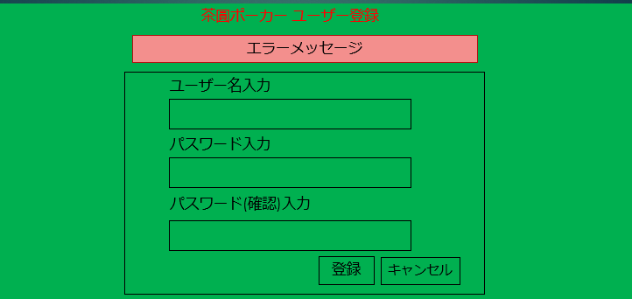
1
2
 | コンポーネント名:UserRegisterHeader
 | props: なし
 | state: なし
 | イベントハンドラ: なし
2
3
 | コンポーネント名: ErrorMessage
 | props: あり
 | message・・・表示するメッセージ
 | state: なし
 | イベントハンドラ: なし
3
 | コンポーネント名: UserRegisterForm
 | props: なし
 | state: あり
 | username・・・入力したユーザー名
 | password・・・入力したパスワード
 | confirmationPassword・・・入力したパスワード(確認用)
 | イベントハンドラ: あり
 | イベントハンドラ名 | 呼び出されるとき | イベント内容
 | usernameHandleChange | ユーザー名入力欄に入力した時 | stateのusernameを変更する
 | passwordHandleChange | パスワード入力欄に入力した時 | stateのpasswordを変更する
 | confirmationPasswordHandleChange | パスワード(確認用)入力欄に入力した時 | stateのconfirmationPasswordを変更する
 | handleSubmit | 「登録」ボタンをクリックした時 | ユーザーを登録するためのリクエストを投げる
 | handleCancel | 「キャンセル」ボタンをクリックした時 | ログイン画面に遷移する

ポーカースタート画面
ファイル名: PokerStart.js
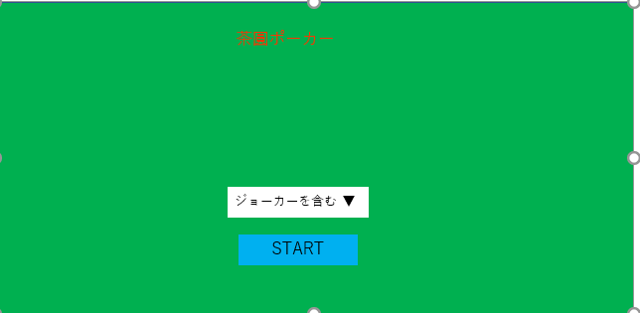
1

エラーメッセージ
2

1
コンポーネント名: PokerStart

props: なし
state: あり
jokerIncluded・・・ジョーカーを含めるかどうか
イベントハンドラ: あり
イベントハンドラ名 | 呼び出されるとき | イベント内容
handleChange | ジョーカーを含む・含まないを変更した時 | jokerIncludedを変更する
handleSubmit | STARTボタンをクリックした時 | サーバーへリクエスト投げる

2
コンポーネント名: ErrorMessage
props: あり
message・・・表示するメッセージ
state: なし
イベントハンドラ: なし

ランキング表示画面
1
ファイル名: Ranking.js
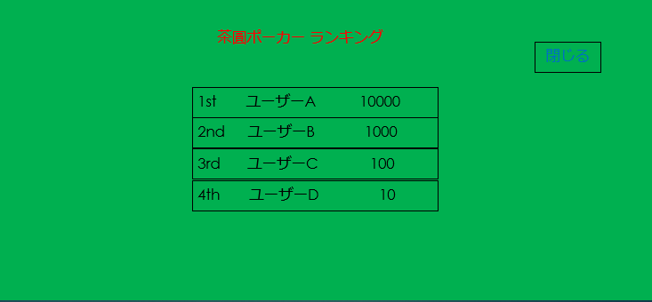
2
1
 | コンポーネント名: RankingHeader
 | props: なし
 | state: なし
 | イベントハンドラ: なし
3
2
 | コンポーネント名: CloseButton
 | props: なし
 | state: なし
 | イベントハンドラ: あり
 | イベントハンドラ名 | 呼び出されるとき | イベント内容
 | handleToClose | 「ポーカースタート画面へ」リンクにクリックした時 | ランキング表示画面を閉じる

3
 | コンポーネント名: RankingContent
 | props: あり
 | ranking・・・表示するランキング内容
 | state: なし
 | イベントハンドラ: なし

ポーカープレイ画面
 | ファイル名: PokerField.js
1
 | 【ベット】
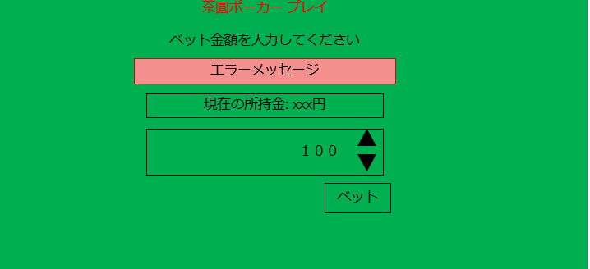
1
2
 |  |  | コンポーネント名: ErrorMessage
 |  |  | props: あり
 |  |  | message・・・表示するメッセージ
 |  |  | state: なし
 |  |  | イベントハンドラ: なし
2
3

 |  |  | コンポーネント名: MoneyInfo
 |  |  | props: あり
 |  |  | money・・・所持金金額
 |  |  | state: なし
 |  |  | イベントハンドラ: なし

3
 |  |  | コンポーネント名: BetForm
 |  |  | props: あり
 |  |  | pokerPhase・・・ポーカーが今どのフェイズかを示す。
 |  |  | state: あり
 |  |  | betMoney・・・入力したベット金額
 |  |  | イベントハンドラ: あり
 |  |  | イベントハンドラ名 | 呼び出されるとき | イベント内容
 |  |  | betMoneyHandleChange | ベット金額入力欄に入力した時 | stateのbetMoneyを変更する
 |  |  | handleSubmit | 「ベット」ボタンをクリックした時 | ベットするためのリクエストを投げる

【ポーカーの手札交換】
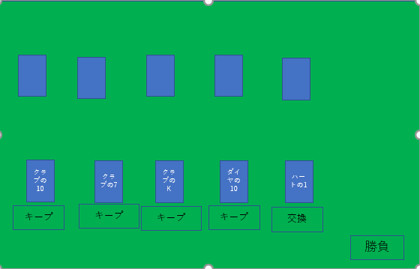
1
2
 |  |  |  | コンポーネント名: CpuHands

2
 |  |  |  | props: あり
 |  |  |  | hands・・・CPUの手札
 |  |  |  | isFinishedChange・・・手札交換済みかどうか
 |  |  |  | pokerPhase・・・ポーカーが今どのフェイズかを示す。
 |  |  |  | state: なし
 |  |  |  | イベントハンドラ: なし
3
4
 |  |  |  | コンポーネント名: PlayerHands

手札交換
3
 |  |  |  | props: あり
 |  |  |  | playerHands・・・プレイヤーの手札
 |  |  |  | setHands・・・PokerFieldコンポーネントのsetHands
5
 |  |  |  | isFinishedChange・・・手札交換済みかどうか
 |  |  |  | pokerPhase・・・ポーカーが今どのフェイズかを示す。
1
 |  |  |  | state: なし
 | コンポーネント名: PokerField |  |  | イベントハンドラ: なし

4
 | props: あり
 | jokerIncluded・・・ポーカースタート画面でジョーカーを含めたかどうか |  |  | コンポーネント名: Hand
 | state: あり
 | deck・・・トランプの山札 |  |  | props: あり
 | playerHands・・・プレイヤーの手札 |  |  | hand・・・プレイヤーの手札のうちの1枚
 | computerHands・・・CPUの手札 |  |  | setHands・・・PokerFieldコンポーネントのsetHands
 | isFinishedChange・・・手札交換済みかどうか |  |  | isFinishedChange・・・手札交換済みかどうか
 | playerRole・・・プレイヤーの役 |  |  | state: なし
 | computerRole・・・CPUの役 |  |  | イベントハンドラ: あり
 | winner・・・勝者はだれか |  |  | イベントハンドラ名 | 呼び出されるとき | イベント内容
 | pokerPhase・・・ポーカーが今どのフェイズかを示す。フェイズには以下が存在し、各コンポーネント表示の制御に用いる。 |  |  | changeStatus | プレイヤーの手札のキープ・交換を切り替えたとき | setHandsを呼び出す
 | BET・・・ベット中
 | HANDCHANGE・・・手札交換中
 | CHOICE_BATTLE_OR_FOLD・・・勝負するかしないか選択中
 | AFTER_BATTLE・・・勝負後

5
 | イベントハンドラ: あり
 | イベントハンドラ名 | 呼び出されるとき | イベント内容
 | setHands | プレイヤーの手札のキープ・交換を切り替えたとき | 切り替えた手札のキープ・交換を切り替える |  | コンポーネント名: HandChangeButton
 | handsChange | 勝負ボタンをクリックした時 | stateを変更する
 | stateReset | もう一度をクリックした時 | stateを変更する |  | props: あり
 | phaseChange | ベットボタンをクリックした時 手札交換ボタンをクリックした時 勝負するボタンをクリックした時 勝負しないボタンをクリックした時 | stateを変更する |  | deck・・・トランプの山札
 |  |  |  |  | playerHands・・・プレイヤーの手札
 |  |  |  |  | computerHands・・・CPUの手札
 |  |  |  |  | isFinishedChange・・・手札交換済みかどうか
 |  |  |  |  | handsChange・・・PokerFieldコンポーネントのhandsChange
 |  |  |  |  | state: なし
 |  |  |  |  | イベントハンドラ: あり
 |  |  |  |  | イベントハンドラ名 | 呼び出されるとき | イベント内容
 |  |  |  |  | handleToChange | 手札交換ボタンをクリックした時 | サーバーへリクエストを投げる

 | 【勝負するかどうか決める】
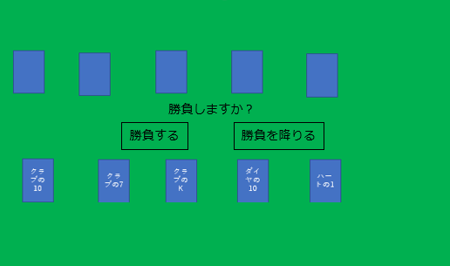
1

 |  |  |  | コンポーネント名: playButton
 |  |  |  | props: なし
 |  |  |  | deck・・・トランプの山札
1
 |  |  |  | playerHands・・・プレイヤーの手札
 |  |  |  | pokerPhase・・・ポーカーが今どのフェイズかを示す。
 |  |  |  | computerHands・・・CPUの手札
 |  |  |  | state: なし
 |  |  |  | イベントハンドラ: あり
 |  |  |  | イベントハンドラ名 | 呼び出されるとき | イベント内容
 |  |  |  | handlePlaySubmit | 「勝負する」ボタンをクリックした時 | 勝負するためのリクエストを投げる
 |  |  |  | handleSurrenderSubmit | 「勝負を降りる」ボタンをクリックした時 | 勝負を降りるためのリクエストを投げる

 | 【結果表示】

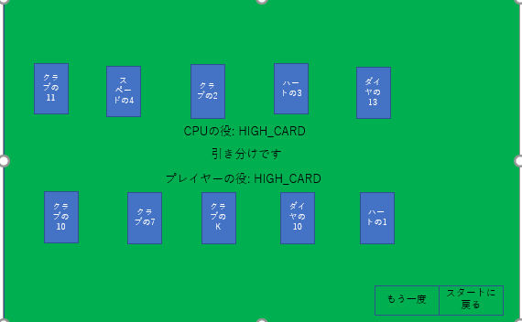
2

1
 |  |  |  | コンポーネント名: AfterPokerPlayingButtons

 |  |  |  | props: あり
 |  |  |  | stateReset・・・PokerFieldコンポーネントのstateReset
 |  |  |  | jokerIncluded・・・ポーカースタート画面でジョーカーを含めたかどうか
 |  |  |  | history・・・スタート画面に遷移するのに必要なオブジェクト
 |  |  |  | pokerPhase・・・ポーカーが今どのフェイズかを示す。
2
 |  |  |  | isFinishedChange・・・手札交換済みかどうか
エラーメッセージ
5
 |  |  |  | state: なし
3
 |  |  |  | イベントハンドラ: なし

4
3
 |  |  |  | コンポーネント名: RetryButton

1
 | コンポーネント名: WinOrLossJudge |  |  | props: あり
 |  |  |  | stateReset・・・PokerFieldコンポーネントのstateReset
 | props: あり |  |  | jokerIncluded・・・ポーカースタート画面でジョーカーを含めたかどうか
 | playerRole・・・プレイヤーの役 |  |  | history・・・スタート画面に遷移するのに必要なオブジェクト
 | computerRole・・・CPUの役 |  |  | isFinishedChange・・・手札交換済みかどうか
 | isBattle・・・勝負するか |  |  | state: なし
 | pokerPhase・・・ポーカーが今どのフェイズかを示す。 |  |  | イベントハンドラ: あり
 | winner・・・勝者はだれか |  |  | イベントハンドラ名 | 呼び出されるとき | イベント内容
 | state: なし |  |  | handleSubmit | もう一度ボタンをクリックした時 | サーバーへリクエストを投げて、 ベット画面へ遷移する(所持金が0円の場合はエラーを表示する)。
 | イベントハンドラ: なし
4
 |  |  |  | コンポーネント名: RestartButton

 |  |  |  | props: あり
 |  |  |  | jokerIncluded・・・ポーカースタート画面でジョーカーを含めたかどうか
 |  |  |  | history・・・スタート画面に遷移するのに必要なオブジェクト
 |  |  |  | isFinishedChange・・・手札交換済みかどうか
 |  |  |  | state: なし
 |  |  |  | イベントハンドラ: あり
 |  |  |  | イベントハンドラ名 | 呼び出されるとき | イベント内容
 |  |  |  | handleToRestart | スタートに戻るボタンをクリックした時 | ポーカースタート画面に遷移する

5
 |  |  |  | コンポーネント名: ErrorMessage
 |  |  |  | props: あり
 |  |  |  | message・・・表示するメッセージ
 |  |  |  | state: なし
 |  |  |  | イベントハンドラ: なし

共通ヘッダー
ファイル名: CommonHeader.js

1

1
コンポーネント名: CommonHeader
props: なし
state: なし
betMoney・・・入力したベット金額
イベントハンドラ: あり
イベントハンドラ名 | 呼び出されるとき | イベント内容
handleToRanking | 「ランキング表示する」ボタンをクリックした時 | ランキング情報を取得するためのリクエストを投げて、ランキング画面を表示する。

